01.논리데이터모델다이어그램
번호 | 논리DB명 | 설명 | 논리데이터모델다이어그램 | 비고
1 | SAMDB |  | 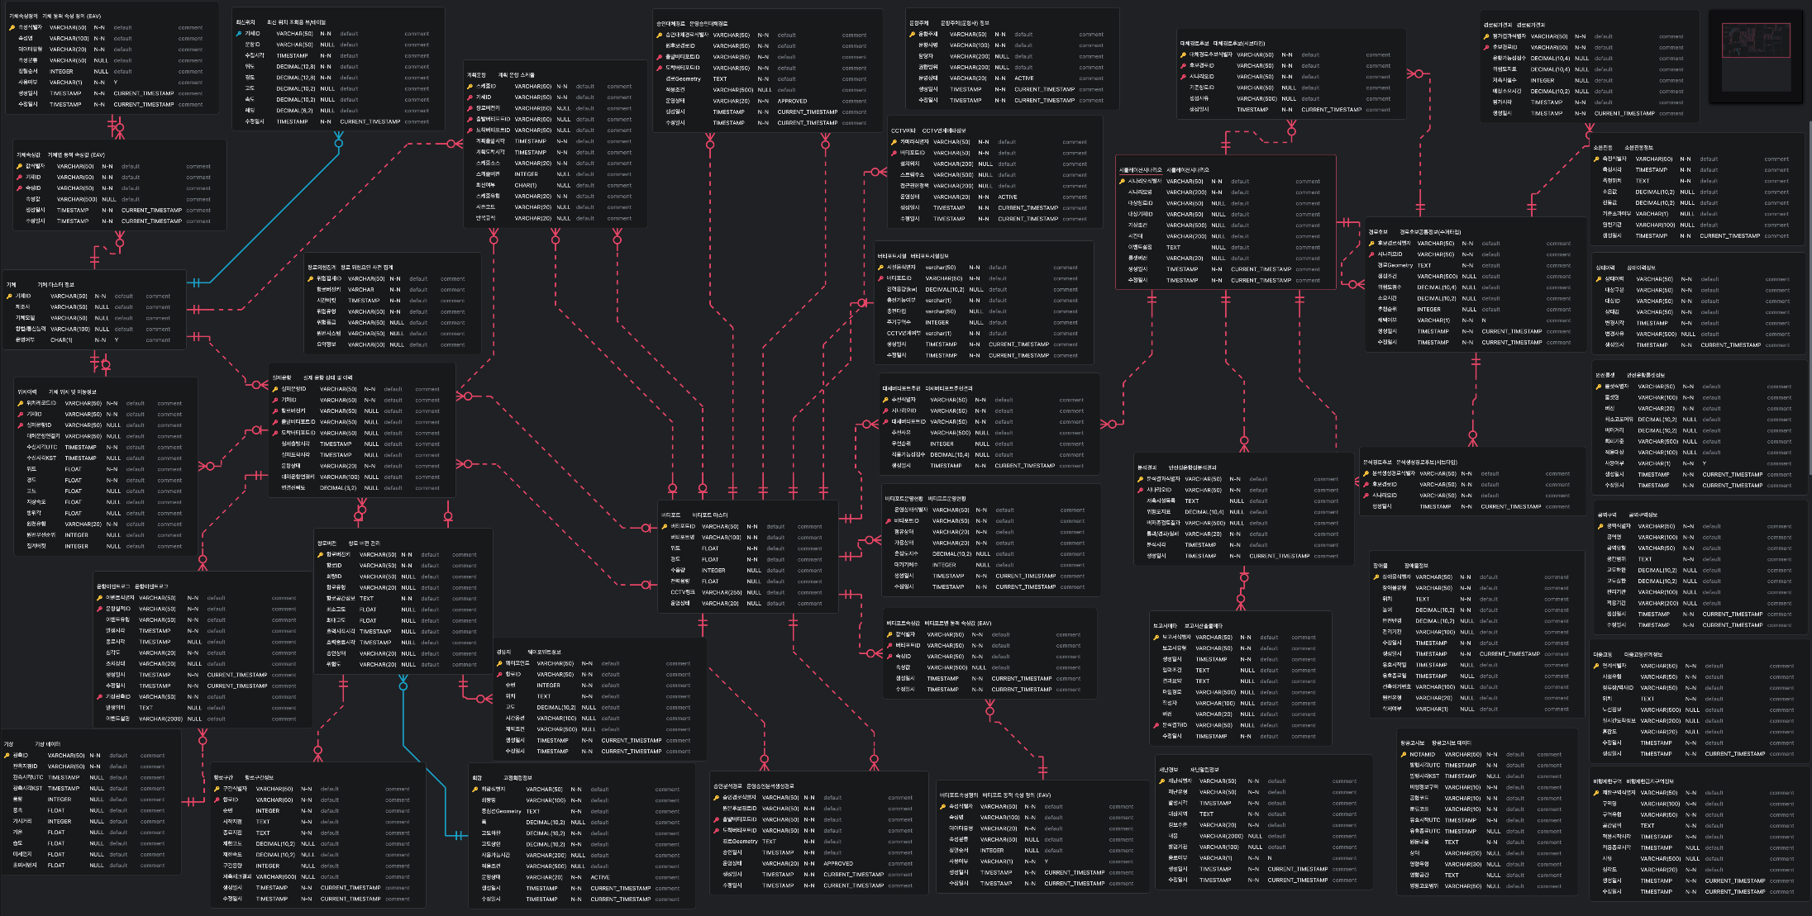

04.물리데이터모델다이어그램
번호 | 영문 DB명 | 설명 | 물리데이터모델다이어그램 | 비고
1 | SAMDB |  | 